Feuil1
À L'ATTENTION DE TOUT LE PERSONNEL SOIGNANT ET DES PROFESSIONNELS

Activités de prévention et de traitement du déconditionnement

Thématique du mois de janvier



On se garde en forme!

Types d'activités suggérées pour la thématique mensuelle

Marche quotidienne

Autopropulsion quotidienne du fauteuil roulant

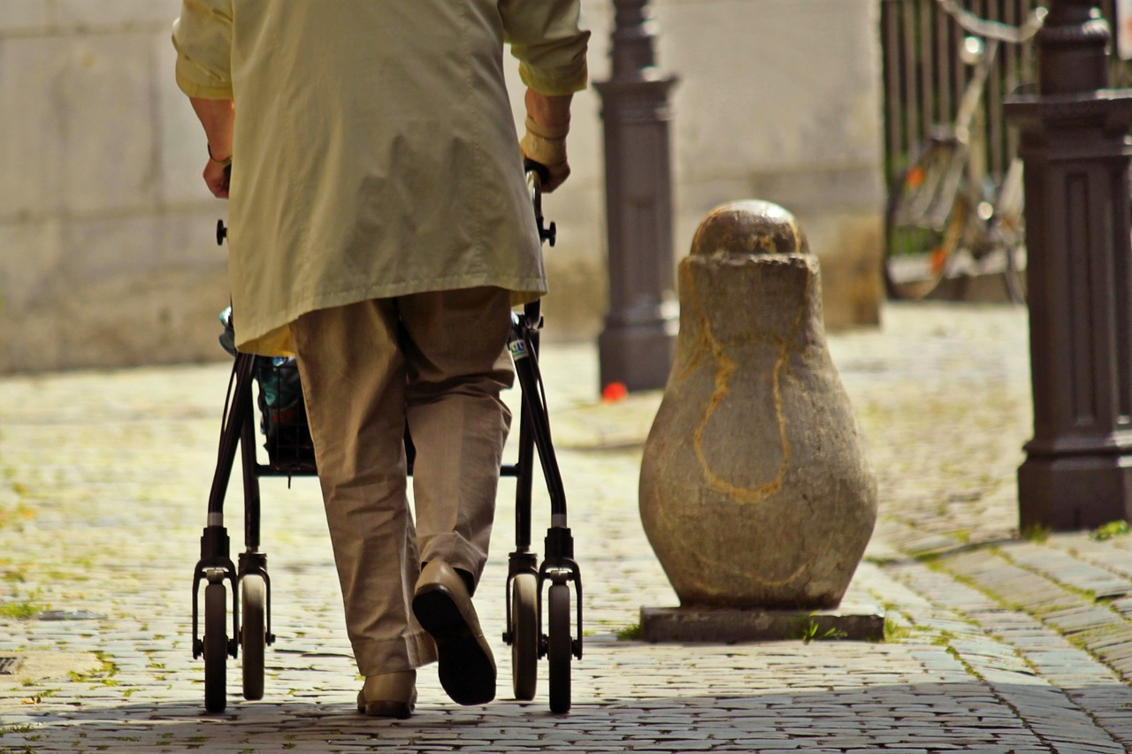
Concours de distance de marche ou d'autopropulsion
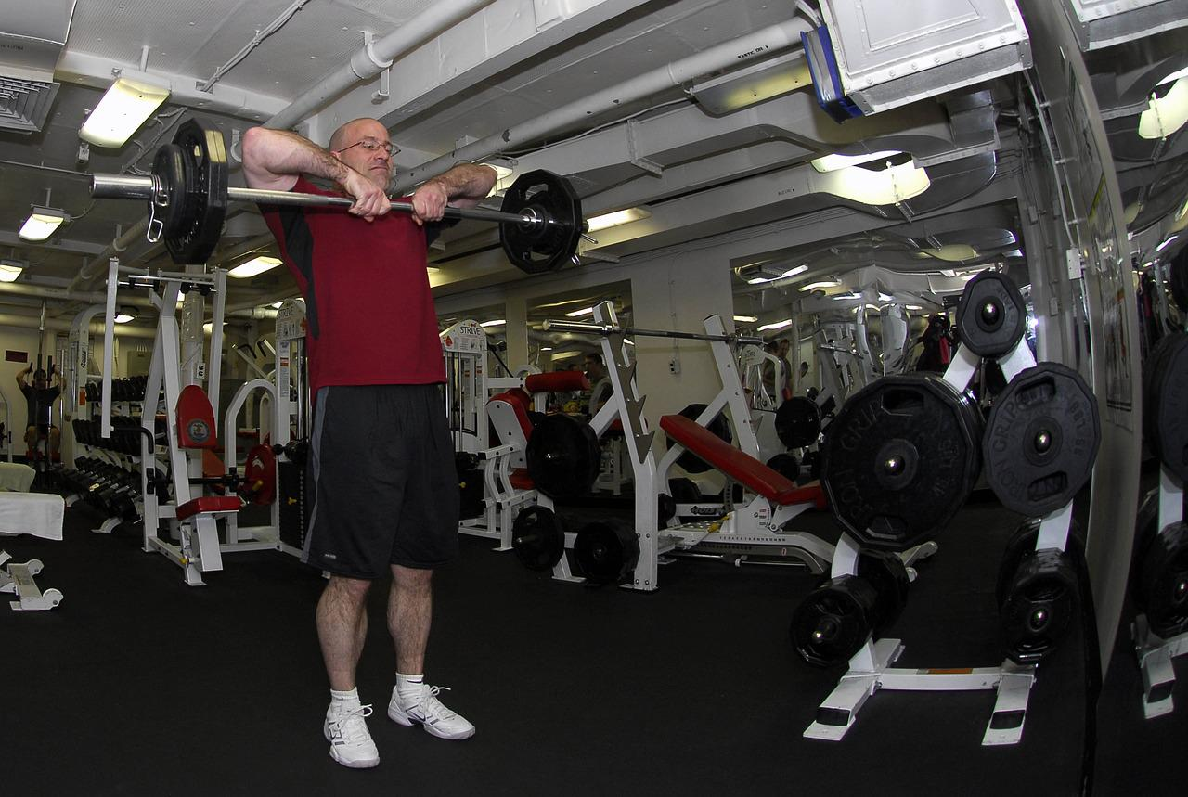
Séances de pédalier

Participation active dans les AVQ et AVD

Musique rythmée pendant qu’on bouge avec les usagers

Séances d’exercices sur musique avant les repas

Activités de loisirs en lien avec la thématique mensuelle

Implication des PAB et ADS pour accomplir des activités de loisirs en lien avec la thématique

Groupes de marche et d’exercices

Toutes sortes d’activités de types sportives : bowling, jeu de poches, ballons, parachute…

Semaine des jeux olympiques

Toutes activités qui font bouger et qui sont amusantes!

Merci de collaborer au maintien des acquis des usagers
et ainsi leur permettre de maintenir leur autonomie et leurs capacités
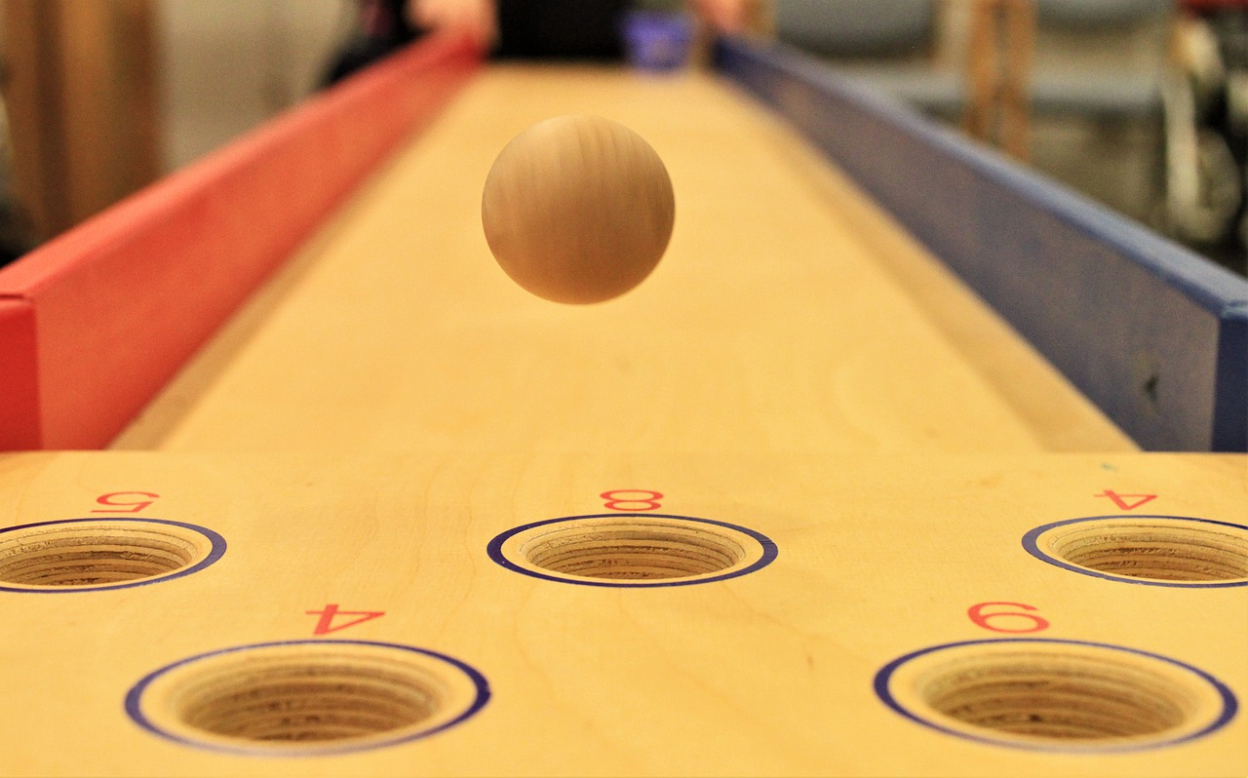
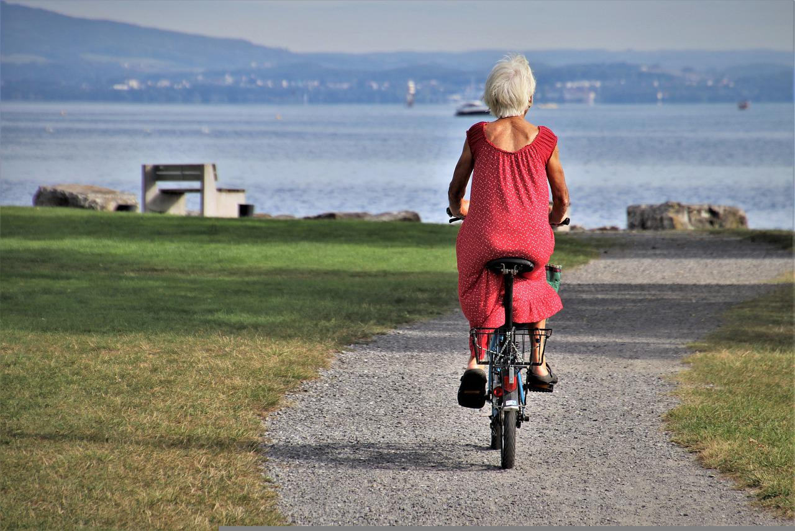
Merci de votre travail d'équipe!

"La vie c'est comme rouler à vélo : pour garder l'équilibre vous devez continuer de bouger" Albert Einstein

